2002
BEQUER 10 ML |  | 0 | 30 | 60 | 90 | 120 | 150 | 180 | 210 |  |  | EQ. DA RETA
10.527 | massa solução (g) | 10 | 10.0775 | 10.228 | 10.433 | 10.611 | 10.523 | 10.693 | 11.005 |  |  | a | 0.0005152777778
10.519 | massa soluto (g) | 0 | 1.5 | 3 | 4.5 | 6 | 7.515 | 9 | 10.5 |  |  | b | 0.9922916667
10.523 | volume solução (L) | 0.05 | 0.05 | 0.05 | 0.05 | 0.05 | 0.05 | 0.05 | 0.05 |  |  | y=a*x+b | y = 0.000515277777777777*x + 0.992291666666667
 | volume solução (ml) | 50 | 50 | 50 | 50 | 50 | 50 | 50 | 50 | REFRIGERANTE
 | concentração (g/L) | 0 | 30 | 60 | 90 | 120 | 150.3 | 180 | 210 | 99.574123989 | concentração = massa soluto / volume solução
 | densidade (g/ml) | 1 | 1.00775 | 1.0228 | 1.0433 | 1.0611 | 1.0523 | 1.0693 | 1.1005 | 1.0436 |  | REFRIGERANTE
 |  |  |  |  |  |  |  |  |  |  |  | densidade g/mL | 1.0436
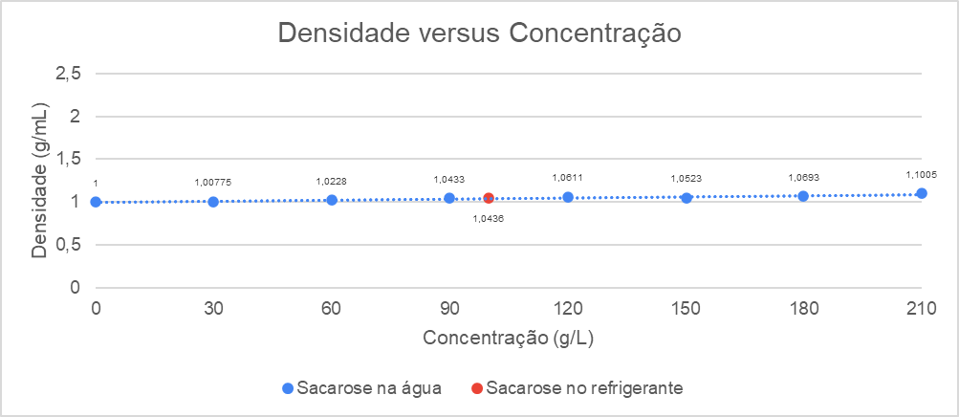
 |  |  |  |  |  |  |  |  |  |  |  | concentração g/L | 99.57412399

2603
Tempo x Concentração do Reagente
PARTE A
 | Massa Mg (g) | Temp (ºC) | Tempo reação (s) | Taxa de reação | Mols de Mg | Concentração de HCl na solução (mol/L) | Concentração HCl (mol/L) | Volume da solução (L)
1 | 0.0157 | 0 | 1026 | 1.530214425E-05 | 0.0006459576219 | 0.005 | 0.5 | 0.01
Taxa de reação versus Temperatura
2 | 0.0149 | 23 | 670 | 2.223880597E-05 | 0.0006130425838 | 0.005 | 0.5 | 0.01 |  |  |  | c de MG
3 | 0.0145 | 50 | 268 | 5.410447761E-05 | 0.0005965850648 | 0.005 | 0.5 | 0.01 |  |  | 1 | 6.089282041E-05
 |  |  |  |  |  |  |  |  |  |  | 2 | 6.788726599E-05
PARTE B |  |  |  |  |  |  |  |  |  |  | 3 | 6.048138243E-05
 | Volume reação (ml) | Volume HCl (ml) | Molaridade HCl (mol/L) | Concentração HCl (mol/L) | Massa Mg (g) | Tempo reação (s) | Taxa de reação |  |  |  | 4 | 4.813824316E-05
1 | 10 | 10 | 3 | 3 | 0.0148 | 12 | 0.001233333333 |  |  |  | 5 | 5.677844065E-05
2 | 10 | 6 | 3 | 1.8 | 0.0165 | 55 | 0.0003
3 | 10 | 3 | 3 | 0.9 | 0.0147 | 69 | 0.0002130434783
4 | 10 | 2 | 3 | 0.6 | 0.0117 | 352 | 3.323863636E-05
5 | 10 | 1 | 3 | 0.3 | 0.0138 | 1671 | 8.258527828E-06 |  |  |  | Temp (ºC) | Taxa de reação
 |  |  |  |  |  |  |  |  |  |  | 0 | 1.530214425E-05
PARTE C (A NOSSA) |  |  |  |  |  |  |  |  |  |  | 23 | 2.223880597E-05
 | Massa Mg (g) | Temp (ºC) | Tempo reação (s) | Taxa de reação (mol/s) | Volume da solução (L) | Mols de Mg | Concentração de Mg (mol/L) | Concentração HCl para 0.01L (mol/L) |  |  | 50 | 5.4104477612E-05
1 (picado) | 0.0289 | 23 | 337 | 8.575667656E-05 | 0.01 | 0.00118905575 | 0.118905575 | 0.03
2 (inteiro) | 0.0283 | 23 | 463 | 6.112311015E-05 | 0.01 | 0.001164369471 | 0.1164369471 | 0.03

DADOS ÚTEIS
Massa molar Mg | 24.305
1 / [HCL] versus Tempo s
ln[HCL]) versus Tempo s
 |  |  |  | Eixo X (Tempo s) | Eixo Y (1 / [HCL])
 |  |  |  | 12 | 0.3333333333 |  |  |  | Eixo X (Tempo s) | Eixo Y ln[HCL])
 |  |  |  | 55 | 0.5555555556 |  |  |  | 12 | 1.098612289
 |  |  |  | 69 | 1.111111111 |  |  |  | 55 | 0.5877866649
 |  |  |  | 352 | 1.666666667 |  |  |  | 69 | -0.1053605157
 |  |  |  | 1671 | 3.333333333 |  |  |  | 352 | -0.5108256238
 |  |  |  |  |  |  |  |  | 1671 | -1.203972804

 |  | Taxa de reação

 |  | Por Δn/Δt |  | Por V = K.[A].[B]
Parte A
1 |  | 6.295883254E-07 |  | 0.0002518353302
2 |  | 9.149889311E-07 |  | 0.0003659955724
3 |  | 2.226063675E-06 |  | 0.0008904254699

Parte B
1 |  | 5.074401701E-05 |  | 0.2777777778
2 |  | 1.234313927E-05 |  | 0.101010101
3 |  | 8.765417744E-06 |  | 0.1610305958
4 |  | 1.367563726E-06 |  | 0.04734848485
5 |  | 3.397871972E-07 |  | 0.01994813485

Parte C
1 |  | 3.528355341E-06 |  | 0.0009891196835
2 |  | 2.514836871E-06 |  | 0.0007199424046

Sheet5_conflict1488560745
Reação
H2O2 => H2O + 1/2 O2
Temperatura X Tempo
minuto | temperatura (°C) | FÓRMULAS | QUESTÃO 1
0 | 27 | Qtot = - (Qsolução + Qcalorimetro) | Massa solução (g) | 60.00
1 | 27 | Qsolução = mcΔT | Qsolução | 4464.24
2 | 28 | Qcalorimetro = CΔT | Qcalorimetro | 89.00
3 | 28 |  | Qtot (kJ) | -4553.24
4 | 28
5 | 28
6 | 44 |  | QUESTÃO 2
7 | 48 |  | Massa H2O2 (g) | 45.05
8 | 48 |  | Qtde H2O2 (g) | 1.35
9 | 48 |  | Mol H2O2 | 0.04
10 | 47
11 | 47
12 | 46
13 | 46
14 | 45
15 | 45
16 | 44
17 | 44
18 | 44
19 | 43
20 | 43
Média | 40.38095238

DADOS
H2O2 (mL) | 50
Fe(NO3)3 (mL) | 10
Calor esp. solução (J.ºC^-1.g^-1) | 4.18
Densidade solução | 1
Const. calorimétrica copo (J.ºC^-1) | 5
ΔT | 17.8
Densidade H2O2 | 1.11
Massa real H2O2 3% (g) | 1.5
Masa molar H2O2 (g/mol) | 34.01
Concentração molar H2O2 (mol/L) | 9.77

